2022_04_data
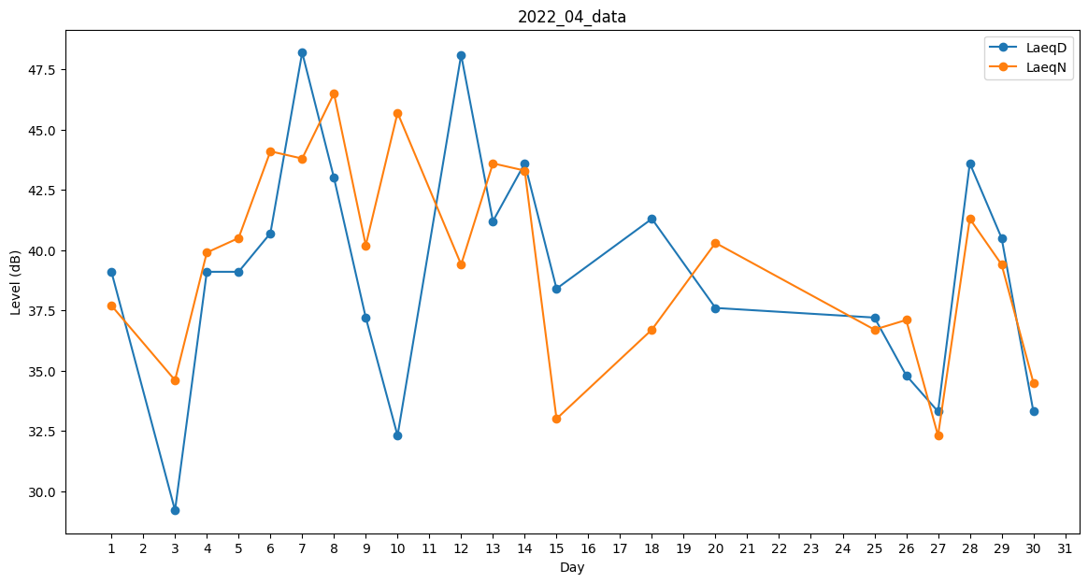
Day | LaeqD | LaeqN
1 | 39.1 | 37.7
2 | 0 | 0
3 | 29.2 | 34.6
4 | 39.1 | 39.9
5 | 39.1 | 40.5
6 | 40.7 | 44.1
7 | 48.2 | 43.8
8 | 43 | 46.5
9 | 37.2 | 40.2
10 | 32.3 | 45.7
11 | 39.5 | 0
12 | 48.1 | 39.4
13 | 41.2 | 43.6
14 | 43.6 | 43.3
15 | 38.4 | 33
16 | 0 | 36.7
17 | 0 | 36.2
18 | 41.3 | 36.7
19 | 0 | 0
20 | 37.6 | 40.3
21 | 36.5 | 0
22 | 0 | 36.3
23 | 34.9 | 0
24 | 0 | 40.2
25 | 37.2 | 36.7
26 | 34.8 | 37.1
27 | 33.3 | 32.3
28 | 43.6 | 41.3
29 | 40.5 | 39.4
30 | 33.3 | 34.5

